Solicitud gráfica
 | Área: | Ciencias Naturales |  |  | Fecha:
 | Grado: | 11
 | Título del tema: | Los hidrocarburos |  |  | ¿Cuaderno de estudio o recurso? | Recurso
 | Editor: | Lyz Marcela Bernal Gómez |  |  | Motor del recurso | Diaporama F1

 | Código guión o recurso: | CN_11_11_REC140 | ← Para determinar este código, visite la hoja de Ayuda
 |  |  |  |  | ESPECIFICACIÓN DE ARCHIVOS A ENTREGAR
Núm. | Archivo Shutterstock o ruta en web | Imagen para: | Tipo | Ubicación de la imagen en el recurso Diaporama F1 | Nombre imagen SMALL | Tamaño imagen SMALL | Nombre imagen ZOOM | Tamaño imagen ZOOM | Descripción | Observaciones
IMG01 | Ver descripción y observaciones | Recurso Diaporama F1 | Ilustración | Contenido | CN_11_11_REC140_IMG01.png | 950 x 608 px |  |  |  | se solicita por favor una plantilla blanca para disponer el título del recurso
IMG02 | 134618861 | Recurso Diaporama F1 | Ilustración | Contenido | CN_11_11_REC140_IMG02.png | 950 x 608 px |  |  | 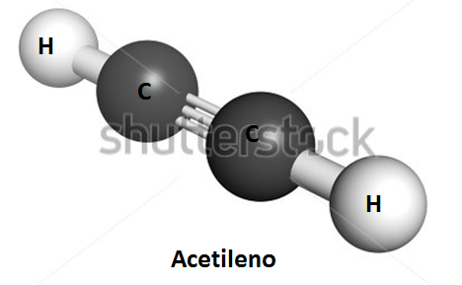 | Incluir letras y subtítulo como se deja en la imagen guía.Por favor dejar la mitad en blanco para poder incluir texto lado izquierdo
IMG03 | Ver descripción y observaciones | Recurso Diaporama F1 | Ilustración | Contenido | CN_11_11_REC140_IMG03.png | 950 x 608 px |  |  |  | Realizar ilustración como imagen guía. Por favor dejar la mitad en blanco para poder incluir texto lado izquierdo
IMG04 | Ver descripción y observaciones | Recurso Diaporama F1 | Ilustración | Contenido | CN_11_11_REC140_IMG04.png | 950 x 608 px |  |  |  | Realizar ilustración como imagen guía. Por favor dejar la mitad en blanco para poder incluir texto lado izquierdo
IMG05 | Ver descripción y observaciones | Recurso Diaporama F1 | Ilustración | Contenido | CN_11_11_REC140_IMG05.png | 950 x 608 px |  |  |  | Realizar ilustración como imagen guía. Por favor dejar la mitad en blanco para poder incluir texto lado izquierdo
IMG06 | 275211788 | Recurso Diaporama F1 | Fotografía | Contenido | CN_11_11_REC140_IMG06.png | 950 x 608 px |  |  |  | Por favor dejar la mitad en blanco para poder incluir texto lado izquierdo
IMG07 | 313598324 | Recurso Diaporama F1 | Fotografía | Contenido | CN_11_11_REC140_IMG07.png | 950 x 608 px |  |  |  | Por favor dejar la mitad en blanco para poder incluir texto lado izquierdo

